Лист1
Императорский Питомник
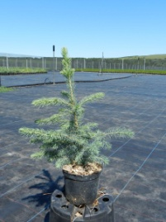 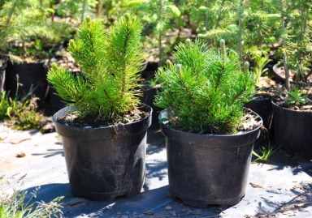 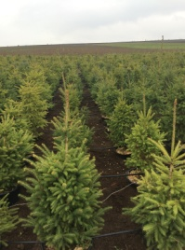 |  | 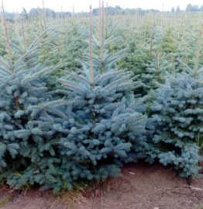 |  | 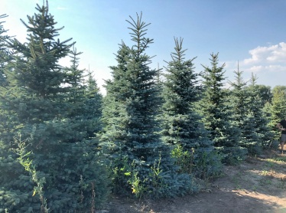
 |  | 1@imperator-pitomnik.ru |  | Тел. +7-987-226-00-06
 |  |  |  | 2026-05-20
▼ Минимальная партия сеянцев в кассетах 512 штук ( 8 кассет - кассета-тара 1500р/шт ) ▼
Растения в кассетах
Наименование | Размер, см | Контейнер | Цена, руб БЕЗ НДС | Кол-во | Итого, руб
Ель колючая | 5-10 | кассеты | 75.00 |  | 0.00
Сосна горная | 5-10 | кассеты | 75.00 |  | 0.00
Сосна обыкновенная | 5-10 | кассеты | 75.00 |  | 0.00
▲ Минимальная партия сеянцев в кассетах 512 штук ( 8 кассет - кассета-тара 1500р/шт ) ▲ |  |  |  |  | 0.00р.

Растения в контейнерах С2,С3,С5,С7.5
▼ Минимальная партия растений в горшках С3 от 150 штук, С4/С5 от 75штук, С7,5 от 35шт ( 1 европаллет -3000р ) ▼
Ель колючая Глаука Мисти Блю / Glauca Misty Blue | 20-30 | С3 | 400.00 |  | 0.00р.
Ель колючая Глаука Мисти Блю / Glauca Misty Blue АКЦИЯ | 20-30 | С3 | 250.00 |  | 0.00р.
Ель сербская / Picea omorica | 20-30 | С3 | 450.00 |  | 0.00р. | мало
Кедр сибирский / Pínus sibírica | 20-30 | С2/C3 | 900.00 |  | 0.00р. | мало
Можжевельник горизонтальный Андорра Компакт / Andorra Compact | 20-30 | С2 | 500.00 |  | 0.00р.
Можжевельник казацкий Блю Дануб / Blue Danube | 10-20 | С2 | 500.00 |  | 0.00р.
Можжевельник казацкий Рокери Джем (Rockery Gem) | 20-30 | С2 | 500.00 |  | 0.00р.
Можжевельник средний Олд Голд / Old Gold | 30-40 | С2 | 500.00 |  | 0.00р. | мало
Можжевельник средний Минт Джулеп / Mint Julep | 10-20 | С2 | 500.00 |  | 0.00р.
Можжевельник обыкновенный Репанда / Repanda | 20-30 | С2 | 500.00 |  | 0.00р. |  | ИТОГО
Можжевельник скальный Скайрокет / Skyrocket | 20-30 | С2 | 500.00 |  | 0.00р.
Сосна горная Мугус / Pinus mugo Mughus | 15-20 | С2 | 500.00 |  | 0.00р. |  | 0.00р.
Сосна горная / Pinus mugo | 15-20 | C2 | 500.00 |  | 0.00р.
Сосна горная / Pinus mugo ЭКОНОМ | 15-20 | С3 | 250.00 |  | 0.00р.
Сосна горная Пумилио / Pinus mugo pumilio | 10-20 | С2 | 600.00 |  | 0.00р.
Туя западная Брабант / Brabant | 60-80 | С3 | 450.00 |  | 0.00р.
Туя западная Брабант / Brabant АКЦИЯ | 60-70 | С3 | 300.00 |  | 0.00р.
Туя западная Брабант / Brabant | 80-100 | С7,5 | 1200.00 |  | 0.00р.
Туя западная Глобоза /Globosa (шар) | 20-30 | C3 | 475.00 |  | 0.00р.
Туя западная Голден Глоб / Golden Globe (шар) | 15-25 | С3 | 475.00 |  | 0.00р. | мало
Туя западная Колумна / Columna | 20-30 | С3 | 475.00 |  | 0.00р.
Туя западная Даника / Danica (шар) | 20-30 | С3 | 475.00 |  | 0.00р. | мало
Туя западная Санкист / Sunkist | 15-25 | С3 | 475.00 |  | 0.00р.
Туя западная Смарагд / Smaragd | 40-60 | С3 | 450.00 |  | 0.00р.
Туя западная Смарагд / Smaragd | 70-80 | С7,5 | 1400.00 |  | 0.00р. | мало
 |  |  |  |  | 0.00р.

Лиственные кустарники
Гортензия метельчатая Самарская Лидия / Samarskya Lydia | 40-60 | С5 | 900.00 |  | 0.00р. | мало
Гортензия метельчатая Вимс Ред / Wim's Red | 60-80 | С5 | 900.00 |  | 0.00р. | мало
Гортензия метельчатая в ассортименте ЭКОНОМ |  | С3-С10 | 450.00 |  | 0.00р. | мало
Пузыреплодник калинолистный 'Лютеус' (Physocarpus opulifolius Luteus) | 60-80 | С3 | 400.00 |  | 0.00р. | мало
 |  |  |  |  | 0.00р.

▲ Минимальная партия растений в горшках С3 от 150 штук, С4/С5 от 90штук, С7,5 от 60шт ( 1 европаллет -3000р ) ▲

Европаллет |  |  | 3000.00 |  | 0.00р.
Кассета 8х8 (64 ячейки) депозит |  |  | 1500.00 | 0 | 0.00р.

Растения из ГРУНТА (растения выкапываются без ориентации на цвет и форму)
ЦЕНА ОПТОВАЯ. Минимальную партию уточнять у менеджера!
Наименование | Размер | Упаковка | Цена, руб БЕЗ НДС | Кол-во | Итого, руб
Ель колючая Глаука Мисти Блю / 'Glauca' Misty Blue | 200-250 | Ком/мешок/сетка | 7500.00 |  | 0.00р.
Ель колючая Глаука Мисти Блю / 'Glauca' Misty Blue | 250-300 | Ком/мешок/сетка | 10500.00 |  | 0.00р.
Ель колючая Глаука Мисти Блю / 'Glauca' Misty Blue | 300-350 | Ком/мешок/сетка | 13500.00 |  | 0.00р.
Ель колючая Глаука Мисти Блю / 'Glauca' Misty Blue | 350-400 | Ком/мешок/сетка | 16500.00 |  | 0.00р.
Ель колючая Глаука Мисти Блю / 'Glauca' Misty Blue | 400-450 | Ком/мешок/сетка | 19500.00 |  | 0.00р.
Ель колючая Глаука Мисти Блю / 'Glauca' Misty Blue (по выбору заказчика**) ▲ | 200-250 | Ком/мешок/сетка | 16500.00 |  | 0.00р. | **цена с возможностью отбора растений
Ель колючая Глаука Мисти Блю / 'Glauca' Misty Blue (по выбору заказчика**) ▲ | 250-300 | Ком/мешок/сетка | 20000.00 |  | 0.00р. | **цена с возможностью отбора растений
Ель колючая Глаука Мисти Блю / 'Glauca' Misty Blue (по выбору заказчика**) ▲ | 300-350 | Ком/мешок/сетка | 25500.00 |  | 0.00р. | **цена с возможностью отбора растений
Ель колючая Глаука Мисти Блю / 'Glauca' Misty Blue (по выбору заказчика**) ▲ | 350-400 | Ком/мешок/сетка | 36000.00 |  | 0.00р. | **цена с возможностью отбора растений
Ель колючая Глаука Мисти Блю / 'Glauca' Misty Blue (по выбору заказчика**) ▲ | 400-450 | Ком/мешок/сетка | 48000.00 |  | 0.00р. | **цена с возможностью отбора растений
Ель колючая Глаука Мисти Блю / 'Glauca' Misty Blue (форма конус) АКЦИЯ | 300-350 | Ком/мешок/сетка | 30000.00 |  | 0.00р.
Ель канадская / Picea glauca | 200-250 | Ком/мешок/сетка | 4500.00 |  | 0.00р.
Ель канадская / Picea glauca | 250-300 | Ком/мешок/сетка | 7500.00 |  | 0.00р.
Ель канадская / Picea glauca | 300-350 | Ком/мешок/сетка | 10500.00 |  | 0.00р.
Ель канадская / Picea glauca | 350-400 | Ком/мешок/сетка | 12500.00 |  | 0.00р.
Ель канадская / Picea glauca | 400-450 | Ком/мешок/сетка | 14500.00 |  | 0.00р.
Ель канадская / Picea glauca | 450-500 | Ком/мешок/сетка | 16500.00 |  | 0.00р.
Ель канадская / Picea glauca (по выбору заказчика**) ▲ | 250-300 | Ком/мешок/сетка | 12600.00 |  | 0.00р. | **цена с возможностью отбора растений
Ель канадская / Picea glauca (по выбору заказчика**) ▲ | 300-350 | Ком/мешок/сетка | 16500.00 |  | 0.00р. | **цена с возможностью отбора растений
Ель канадская / Picea glauca (по выбору заказчика**) ▲ | 350-400 | Ком/мешок/сетка | 20000.00 |  | 0.00р. | **цена с возможностью отбора растений
Ель канадская / Picea glauca (по выбору заказчика**) ▲ | 400-450 | Ком/мешок/сетка | 23500.00 |  | 0.00р. | **цена с возможностью отбора растений
Ель канадская / Picea glauca EXTRA | 500-520 | Ком/мешок/сетка | 50500.00 |  | 0.00р.
Ель канадская / Picea glauca EXTRA | 520-540 | Ком/мешок/сетка | 53700.00 |  | 0.00р.
Ель канадская / Picea glauca EXTRA | 540-560 | Ком/мешок/сетка | 57100.00 |  | 0.00р.
Ель канадская / Picea glauca EXTRA | 560-580 | Ком/мешок/сетка | 60400.00 |  | 0.00р.
Ель канадская / Picea glauca EXTRA | 580-600 | Ком/мешок/сетка | 63700.00 |  | 0.00р.
Ель канадская / Picea glauca EXTRA | 600-620 | Ком/мешок/сетка | 67100.00 |  | 0.00р.
Ель канадская / Picea glauca EXTRA | 620-640 | Ком/мешок/сетка | 70300.00 |  | 0.00р.
Ель канадская / Picea glauca EXTRA | 640-660 | Ком/мешок/сетка | 78900.00 |  | 0.00р.
...

